画面レイアウト
 |  | システム名 |  |  | 画面ID |  |  |  | 承認リクエスト詳細

 |  | 見積もり承認システム |  |  | C0001 |  |  |  | 画面レイアウト

概要
 | 承認リクエストの詳細を表示する
 | 承認状況に応じて承認・差し戻し・却下を行うことができる。
 | 閲覧権限がない場合は404エラーを返す

画面レイアウト

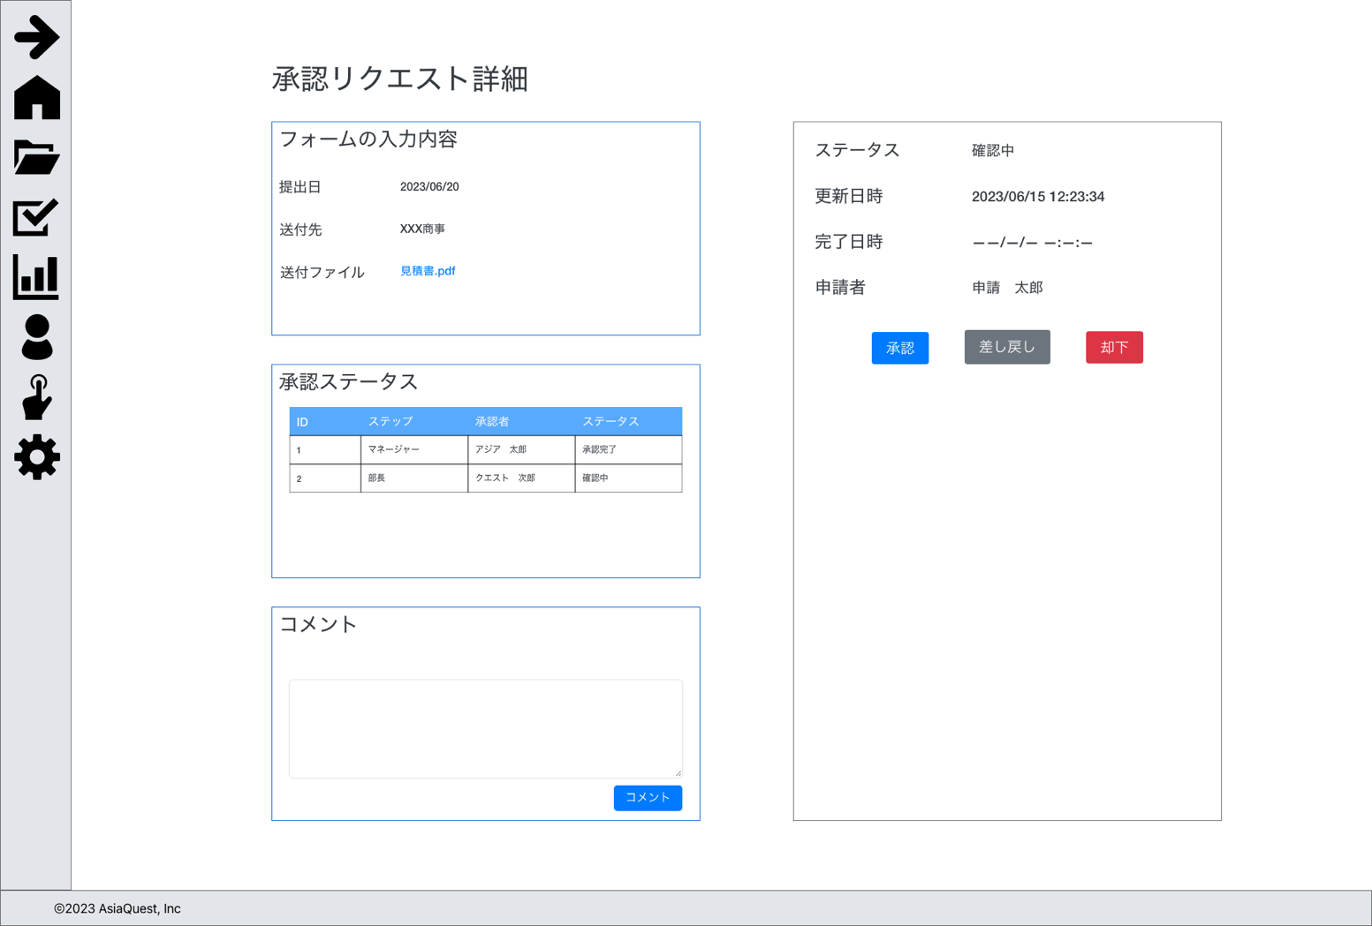

次の確認者役職とログインアカウント役職が同一である場合のみ表示を行う。

 |  |  | コメントが有る場合
{コメント者名}
{コメント内容}

画面項目
No | 項目名 |  |  | タイプ |  | 必須 | I/O | 桁数 |  | 入力制限 | 初期値 | 参照先 |  | 備考
 |  |  |  |  |  |  |  |  |  |  |  | テーブル名 | カラム名
 | 入力内容
1 | ステータス |  |  | text |  | - | O | - |  | - | - | 申請 | ステータス | 1:下書き, 2:確認中, 3:差戻, 4:承認, 5:却下, 6:取下
2 | 更新日時 |  |  | text |  | - | O | - |  | - | - | 申請 | 更新日時
3 | 完了日時 |  |  | text |  | - | O | - |  | - | - | 申請 | 完了日時
4 | 申請者 |  |  | text |  | - | O | - |  | - | - | 申請 | 作成者ID
5 | 承認 |  |  | button |  | - | I | - |  | - | - |  |  | 承認処理の実行
6 | 差し戻し |  |  | button |  | - | I | - |  | - | - |  |  | 差し戻し処理の実行
7 | 却下 |  |  | button |  | - | I | - |  | - | - |  |  | 却下処理の実行
 | 入力内容
3 | 提出日 |  |  | text |  | - | O | - |  | - | - | 申請 | 提出日
4 | 送付先 |  |  | text |  | - | O | - |  | - | - | 申請 | 送付先
5 | 送付ファイル |  |  | link |  | - | O | - |  | - | - | 申請 | 送付ファイル | 添付ファイルのダウンロード処理を実行
 | 承認ステータス
3 | ID |  |  | text |  | - | O | - |  | - | - | - | - | 連番
4 | ステップ |  |  | text |  | - | O | - |  | - | - | 申請 | 確認者ID | 確認者の役職の表示
5 | 承認者 |  |  | text |  | - | O | - |  | - | - | 申請 | 確認者ID | 入力がある場合IDから氏名を取得して表示
6 | ステータス |  |  | text |  | - | O | - |  | - | - | 申請 | 確認状況 | 1:承認, 2:自動承認, 3:差戻, 4:却下
 | コメント
3 | コメント作成者 |  |  | text |  | - | O | - |  | - | - | 申請コメント | 作成者ID
4 | コメント内容 |  |  | text |  | - | O | - |  | - | - | 申請コメント | コメント
5 | コメント入力 |  |  | text |  | ◯ | I | 255 |  | - | - | 申請コメント | コメント
6 | コメント |  |  | button |  | - | I | - |  | - | - | - | - | コメント処理の実行

操作アクション
1. | 画面初期表示
 | 申請詳細を一覧で表示する

2. | [承認]ボタン押下
 | 承認処理の実行を行う

3. | [差し戻し]ボタン押下
 | 差し戻し処理の実行を行う

4. | [却下]ボタン押下
 | 却下処理の実行を行う

5. | [送付ファイル]リンク押下
 | ファイルのダウンロードを行う

6. | [コメント]ボタン押下
 | コメントの追加処理の実行

制限・特記事項

